แบบประเมิณ
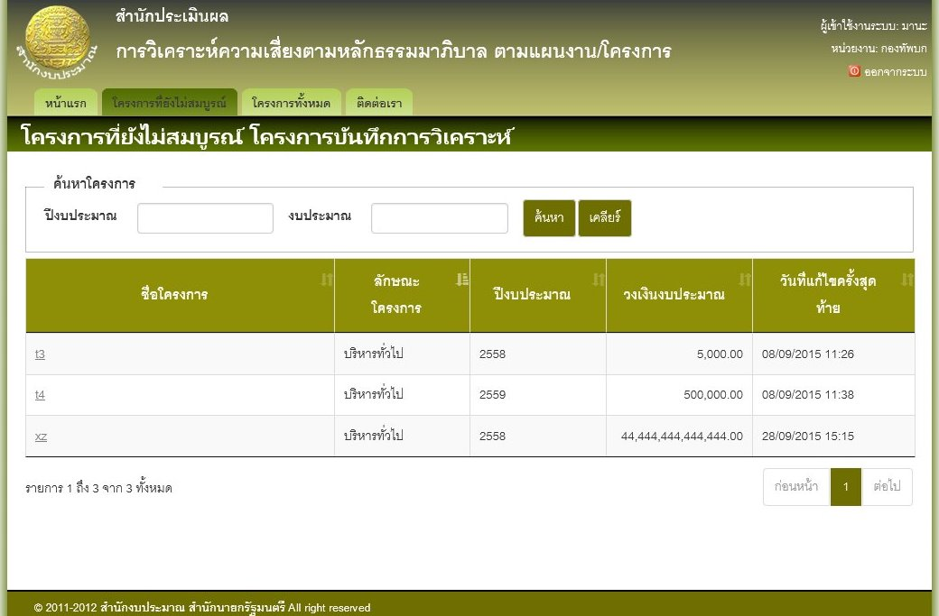
Test case ID |  | Scenario Description | Type | Condition description | Data | Steps | Expected result | Actual result | Passed/Failed
TC-08
TC-08 | 01 | แบบประเมิณความเสี่ยง | Normal | ทดสอบการทำแบบประเมิณความเสี่ยง |  |  | การทำแบบประเมิณจะต้องทำเรียงลำดับจากข้อแรกไปยังข้อสุดท้าย จะไม่สามารถทำข้ามข้อได้
TC-08 | 02 | แบบประเมิณความเสี่ยง | Normal | ทดสอบการแก้ไขแบบประเมิณความเสี่ยง |  |  | ถ้ายังทำแบบประเมิณไม่เสร็จครบทุกข้อ จะยังไม่สามารถกลับไปแก้ไขข้อมูลของหน้าจอก่อนได้ คือต้องบันทึกแบบประเมิณเรียบร้อยแล้วถึงจะดึงข้อมูลมาแก้ไขได้
TC-08 | 03 | แบบประเมิณความเสี่ยง | Normal | ทดสอบการแสดงข้อมูลโครงการ

แบบประเมิณความเสี่ยง

ทดสอบการทำแบบประเมิณความเสี่ยง
URL | http://localhost:2854/Government/ProjectIntro
User | เลขบัตร | 0000000000003
 | ชื่อ | mana
ความต้องการ | การทำแบบประเมิณจะต้องทำเรียงลำดับจากข้อแรกไปยังข้อสุดท้าย จะไม่สามารถทำข้ามข้อได้
Query | select * from Project

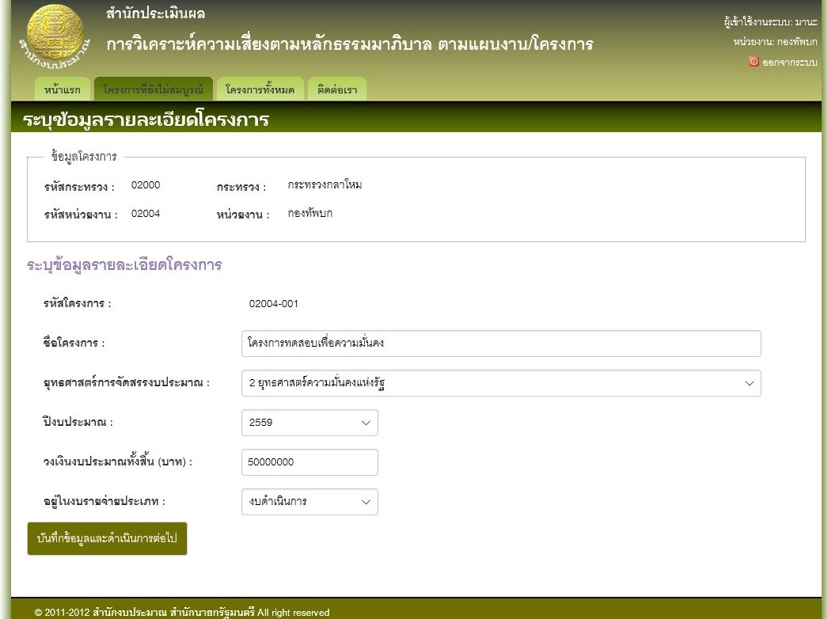

ทดสอบการแก้ไขแบบประเมิณ
URL | http://localhost:2854/Projects/ProjectIncomplete
User | เลขบัตร | 0000000000003
 | ชื่อ | mana
ความต้องการ | ถ้ายังทำแบบประเมิณไม่เสร็จครบทุกข้อ จะยังไม่สามารถกลับไปแก้ไขข้อมูลของหน้าจอก่อนได้ คือต้องบันทึกแบบประเมิณเรียบร้อยแล้วถึงจะดึงข้อมูลมาแก้ไขได้
 | การแก้ไขแบบประเมิณ จะสามารถทำได้เฉพาะแบบประเมิณที่ยังไม่ได้ Sing-Off เท่านั้น
 | ระบบต้องบันทึกคำตอบอัตโนมัติระหว่างการทำแบบประเมิณ ในทุกๆครั้งที่เปลี่ยนข้อในการตอบคำถาม
 | การ Sign-Off แบบประเมิณจะทำได้ก็ต่อเมื่อทำแบบประเมิณเรียบร้อยแล้ว
 | ไม่สามารถแก้ไขแบบประเมิณที่ Sign-Off แล้วได้

ทดสอบการแสดงข้อมูลโครงการ
URL | http://localhost:2854/Projects/ProjectIncomplete
 | http://localhost:2854/Projects/ProjectCompletedUnSign
 | http://localhost:2854/Projects/ProjectCompletedSign
 | http://localhost:2854/Projects/ProjectUnRisk
User | เลขบัตร | 0000000000003
 | ชื่อ | mana
ความต้องการ | ต้องสามารถแสดงข้อมูลโครงการได้ตาม ปีงบประมาณ
 | ต้องสามารถแสดงข้อมูลโครงการที่ยังไม่สมบูรณ์ หรือโครงการที่อยู่ระหว่างการประเมิณได้
 | ต้องสามารถแสดงข้อมูลโครงการที่ยังไม่ส่งผลวิเคราะห์ได้ โดยจะเป็นรายการจองโครงการที่ทำแบบประเมินเสร็จแล้ว แต่ยังไม่ได้ Sign-Off
 | ต้องสามาถแสดงข้อมูลโครงการที่ส่งผลวิเคราห์ได้ โดยเป็นรายการของโครงการที่ sign-off แล้ว
 | ต้องสามารถแสดงข้อมูลโครงการที่ไม่อยู่ในข่ายต้องวิเคราะห์ความเสี่ยงได้ โดยแสดงรายการของโครงการที่ไม่ต้องทำแบบประเมิน

